关系图
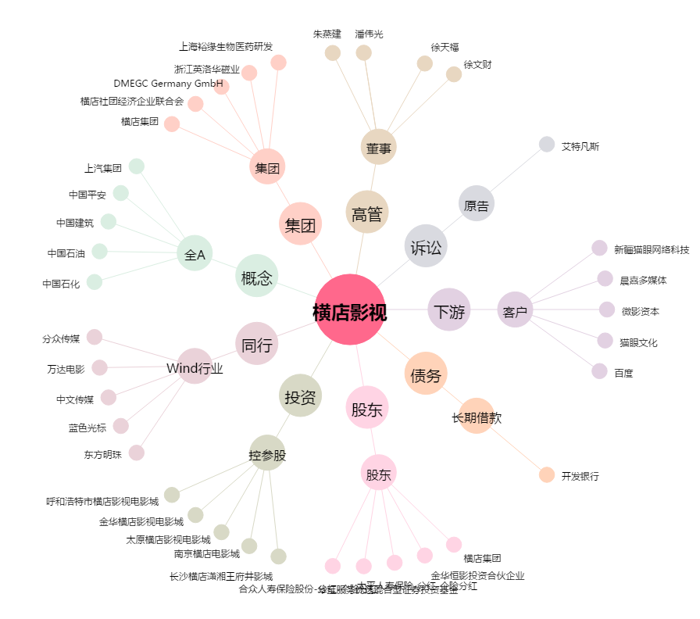
横店影视[603103.SH] - 关系概览图

